ルート説明
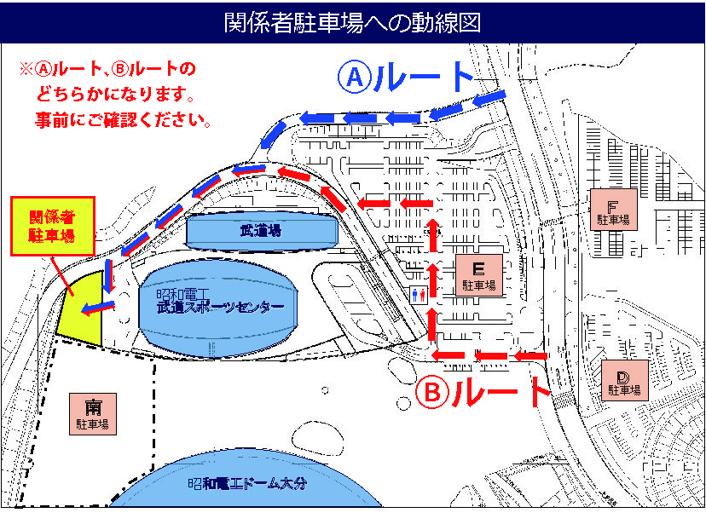

5/30（日）はJリーグが15：00から開始されます。 当日はBルートをご利用ください。ただし、★マークの箇所に車止めポールが立っています。当日ポールに鍵はかかっておりませんので、ご自身でポールを下げて頂き→中に車を移動→ポールを再び立てて頂くという流れになります。ポールを下げたままですと、一般車両がどんどん関係者駐車場方面に侵入してしまいます。（下げたままにする場合はその間は監視役をお一人以上立てていただく必要があります。） 当日このエリアに入れるのはＪリーグの一部サポーター関係者と高体連剣道専門部のマイクロバスのみとなりますのでご注意ください。 ※Ａルートは朝の時間は使えません。 ※大型バスは転回が困難な為、Bルートは使えません。もし大型バスの駐車が必要な場合は事前に武道スポーツセンターまでご連絡ください。 ※警備員は朝10時頃より配置されます。配置されるとBルートは封鎖され、Aルートが進入ルートとなります。高体連剣道専門部の関係者駐車場への進入は朝のみと伺っております。もし10時以降の進入は無いかと思いますが、もし必要な場合は事前にご相談ください。 ※Ｊリーグの警備員にルート上で停められた場合は駐車許可証をご掲示ください。 関係者駐場にバスを停められましたらダッシュボードの上など、外から見えやすい位置に駐車許可証を置いて下さい。 帰路は朝の逆ルートになるかと思いますが、午後はルート上に警備員が居ますので警備員の支持に従ってください。宜しくお願い致します。 ご不明な点がございましたら下記までご連絡ください。 武道スポーツセンターTEL：097-520-0800

記入見本
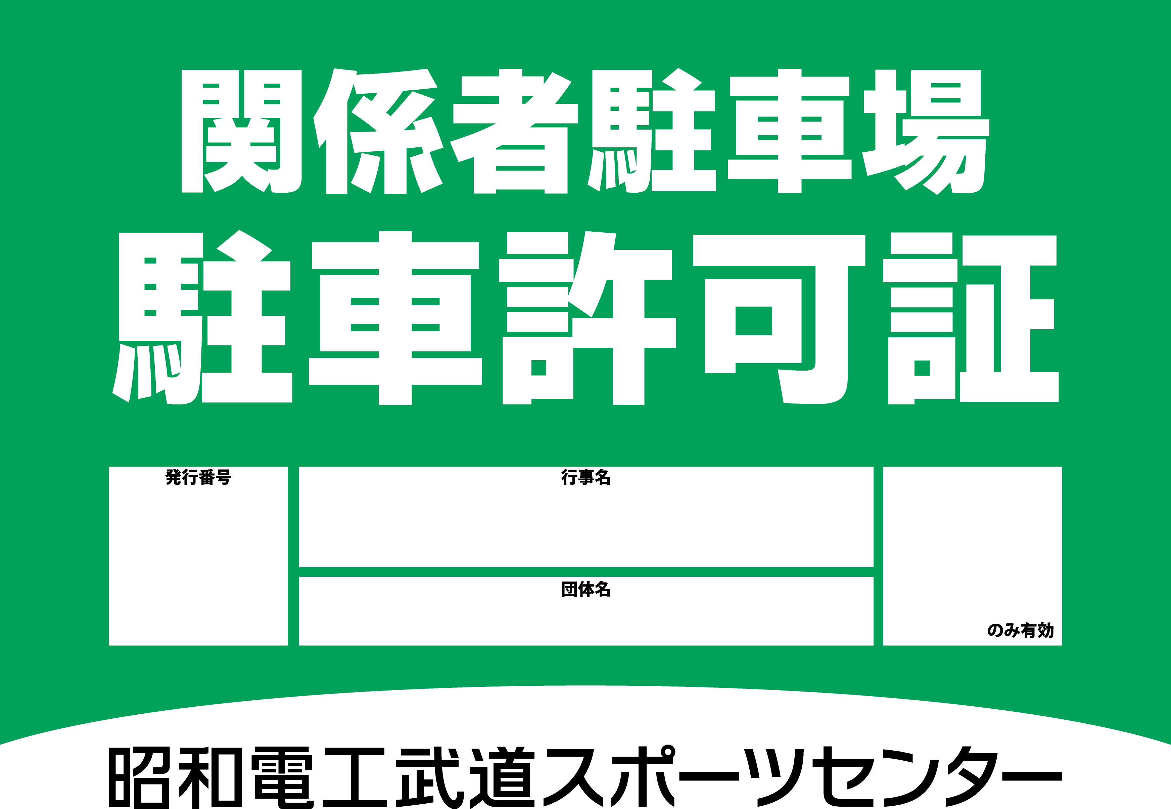

①
武道スポーツ大会
10/1

武道スポーツセンター

